Sheet1
http://jawhm.bluecloudvn.com/doc/francevisachk.php?k=KT&n=KT1212-609

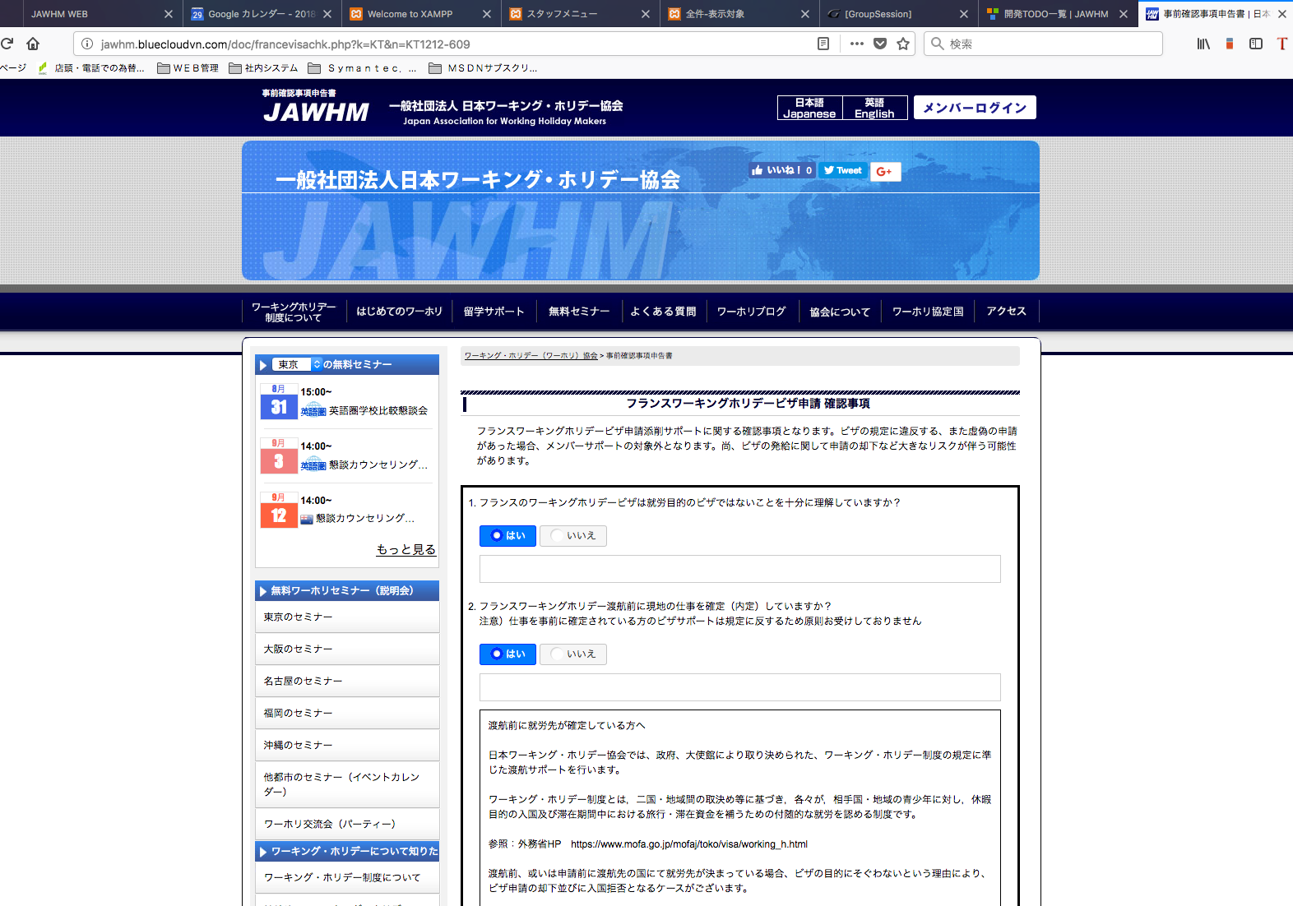

ページのタイトルを「フランスビザ申請確認事項」に変更してくだし。
Xin thay đổi tiêu đề mục xác nhận xin thị thực viza của Pháp

「フランスビザ申請確認事項」に変更してくだし。
Thay đổi mục xác nhận xin thị thực viza Pháp

設問に、アンダーライン（下線）がありません。
指示書の通りに、アンダーライン（下線）を引いてください。
Không có gạch chân trong câu hỏi
Xin gạch chân như bản chỉ dẫn

「はい」の場合でも、入力項目は不要です。削除してください。
「はい」 không cần thiết, xin xóa bỏ

削除

「はい」の場合でも、入力項目は不要です。削除してください。
「はい」 không cần thiết, xin xóa bỏ

削除

別のタブで開けるように、リンクを設定してください
Xin tạo liên kết để có thể mở được trong tab khác

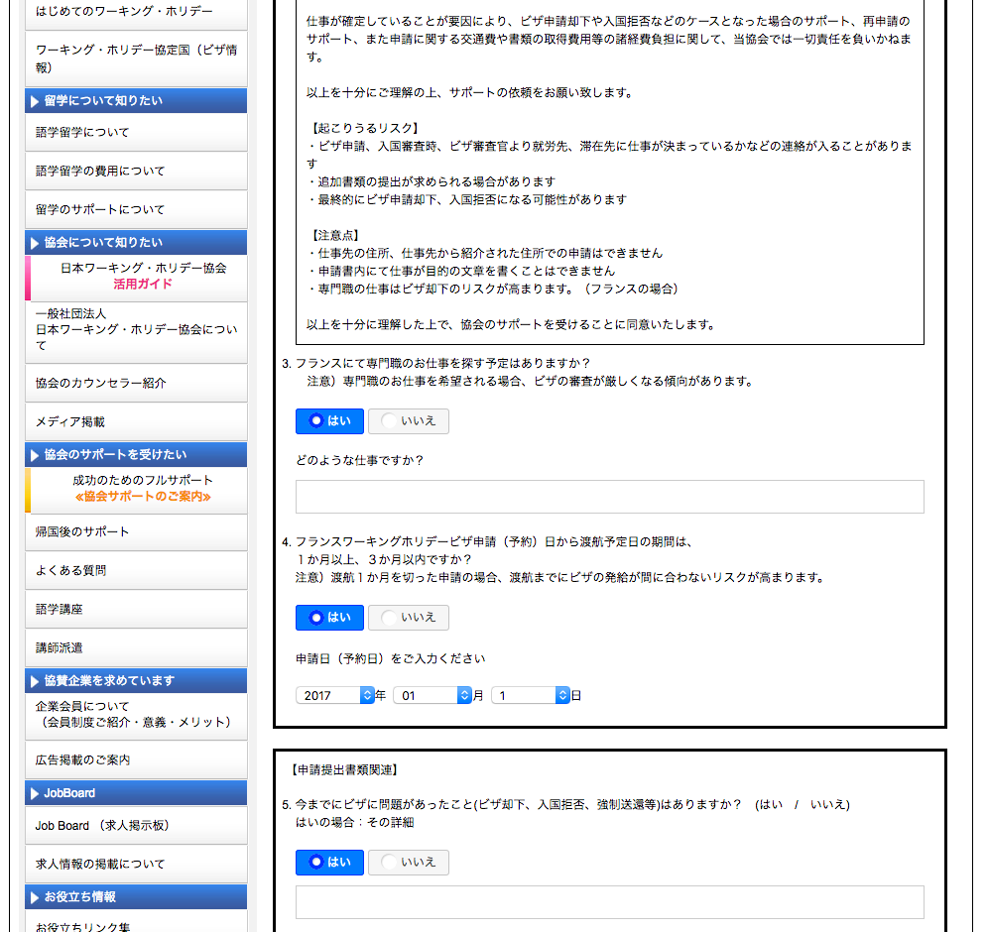

「はい」「いいえ」のボタンを設置してください
Xin lắp đặt 2 nút 「はい」 và 「いいえ」

不要な文章です。削除してください。
Câu này không cần thiết, xin xóa bỏ

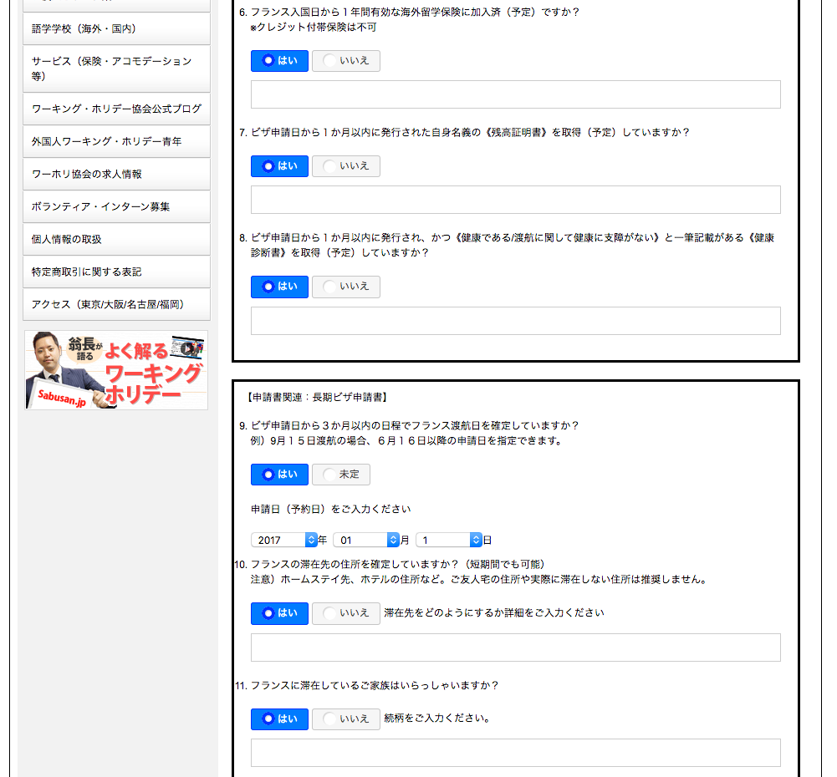
「はい」の場合でも、入力項目は不要です。削除してください。
「はい」 không cần thiết, xin xóa bỏ

削除

「はい」の場合でも、入力項目は不要です。削除してください。
「はい」 không cần thiết, xin xóa bỏ

削除

「はい」の場合でも、入力項目は不要です。削除してください。
「はい」 không cần thiết, xin xóa bỏ

削除

渡航予定日をご入力ください
に変更してください。
Vui lòng thay đổi thành 渡航予定日をご入力ください

説明文のレイアウトを変更してください
Xin thay đổi cách bố trí của lời giải thích

説明文のレイアウトを変更してください
Xin thay đổi cách bố trí của lời giải thích

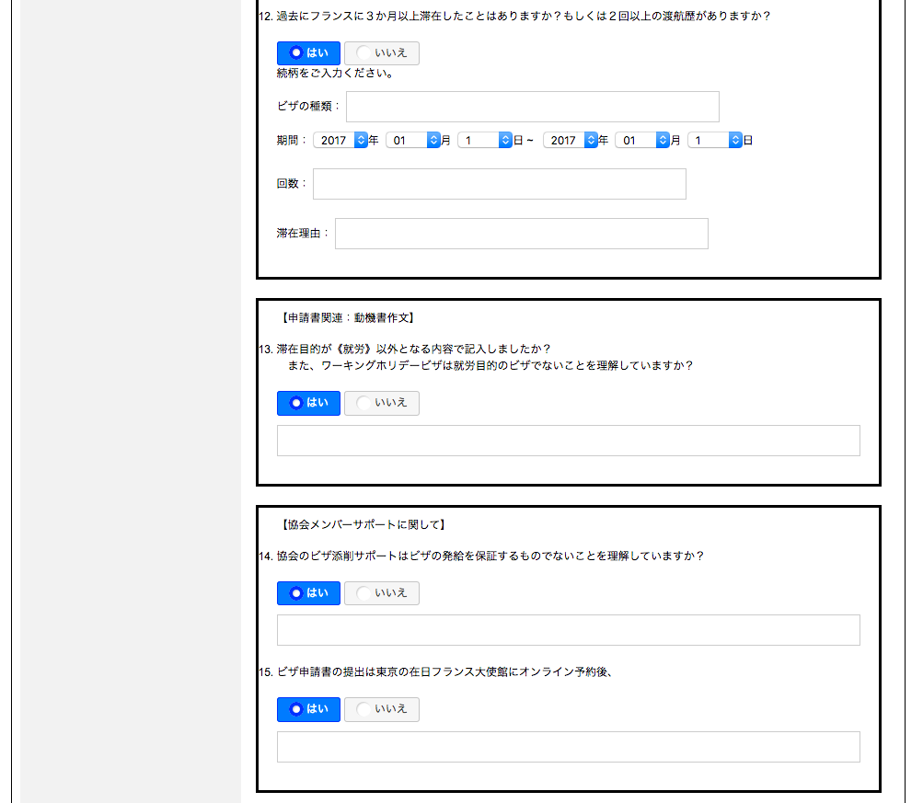

不要な文章です。削除してください。
Câu này không cần thiết, xin xóa bỏ

指示書の通り、テキストエリアでの入力形式にしてください
Xin nhập hình thức chỗ bài học như bản chỉ dẫn

「はい」の場合でも、入力項目は不要です。削除してください。
「はい」 không cần thiết, xin xóa bỏ

削除

「はい」の場合でも、入力項目は不要です。削除してください。
「はい」 không cần thiết, xin xóa bỏ

削除

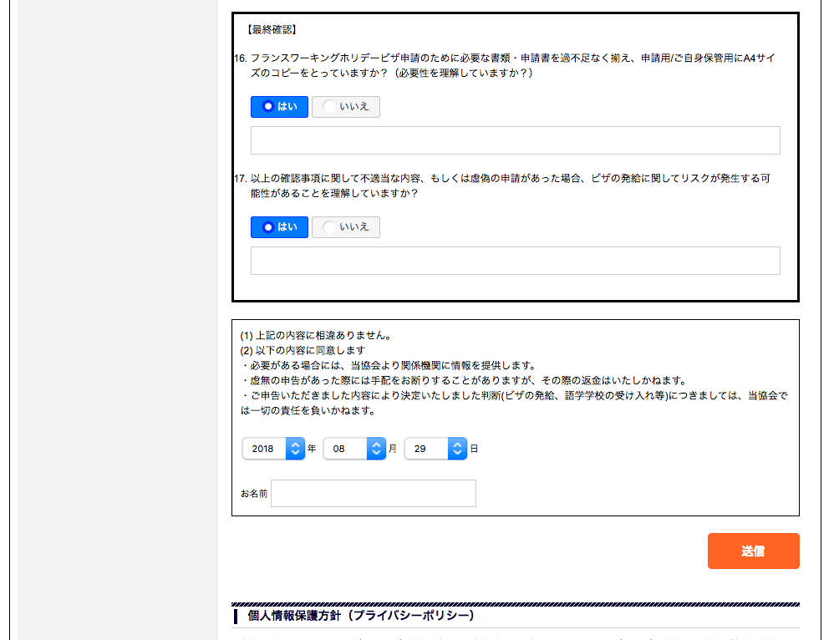

「はい」の場合でも、入力項目は不要です。削除してください。
「はい」 không cần thiết xin xóa bỏ

削除

「はい」の場合でも、入力項目は不要です。削除してください。
「はい」 không cần thiết, xin xóa bỏ

削除

